環境について
１．本手順書について
 | OMOP CDMの検証環境を構築するための手順をご説明いたします。

 |  | ※画面イメージについてはダミーデータを用いているため、実際のデータとは
 |  | データ数・画面に表示される値が異なりますのでご留意ください。
 |  | ※各パッケージのインストールには、インターネット接続が必要です。

２．システム構成

CentOS 7
クライアントPC
Docker
PostgreSQL
R studio
Broadsea
(OHDSI WebAPI/ATLAS)
OMOP
Common Data Model V5.3.1
HADES
・Achilles
・CohortMethod
Chrome

 |  | Docker | https://www.docker.com/
 |  |  | 本手順書では、バージョン20.10.3を使用します。
 |  | Broadsea | https://github.com/hapifhir/hapi-fhir-jpaserver-starter

 |  | R studio | https://rstudio.com/

 |  | HADES | https://ohdsi.github.io/Hades/rSetup.html

手順書 (事前準備)
３．事前準備
 | Broadseaの動作環境構築のための事前準備をします。

 | ３．１．Dockerのインストール

 |  | 対象サーバに root 特権のあるユーザでログインします。
 |  | 既存の yum パッケージを更新します。
 |  |  | # yum update
 |  |  | # yum upgrade

 |  | 公式の安定版 Yum リポジトリを設定します。
 |  |  | # yum install -y yum-utils device-mapper-persistent-data lvm2
 |  |  | # yum-config-manager --add-repo https://download.docker.com/linux/centos/docker-ce.repo

 |  | Docker をインストールします（Broadseaの操作に必要となります）。
 |  |  | # yum makecache fast
 |  |  | # yum install -y docker-ce

 |  | 以下のコマンドを実行し、Dockerのバージョン情報が表示されればインストール完了です。
 |  |  | # docker version

 |  | Dockerを起動します。
 |  |  | # systemctl start docker

 | ３．２．docker-compose のインストール

 |  | 対象サーバに root 特権のあるユーザでログインします。
 |  | docker-compose をインストールします（Broadsea 起動に必要となります）。
 |  |  | # sudo curl -L https://github.com/docker/compose/releases/download/1.16.1/docker-compose-`uname -s`-`uname -m` -o /usr/local/bin/docker-compose
 |  |  | # sudo chmod +x /usr/local/bin/docker-compose

 | ３．３．R Studio のインストール

 |  | 対象サーバに root 特権のあるユーザでログインします。
 |  | R studio を動作させるためのユーザを追加します。
 |  |  | # useradd rstudio
 |  |  | # usermod -aG wheel rstudio
 |  |  | # echo '[新しいパスワード]' | passwd --stdin rstudio

 |  | EPELをインストールし、サードパーティ製のパッケージをインストール可能にします。
 |  |  | # yum install epel-release

 |  | R をインストールします。
 |  |  | # yum install R

 |  | R studio をインストールします。

 |  |  | # sudo yum install -y --nogpgcheck https://download2.rstudio.org/rstudio-server-rhel-1.0.44-x86_64.rpm

 |  | ブラウザから http://[サーバIPアドレス]:8787 へアクセスし、R Studio を起動します。
 |  | ログイン画面が表示されたら R Studio のユーザ名・パスワードを入力し、ログインの確認を行います。
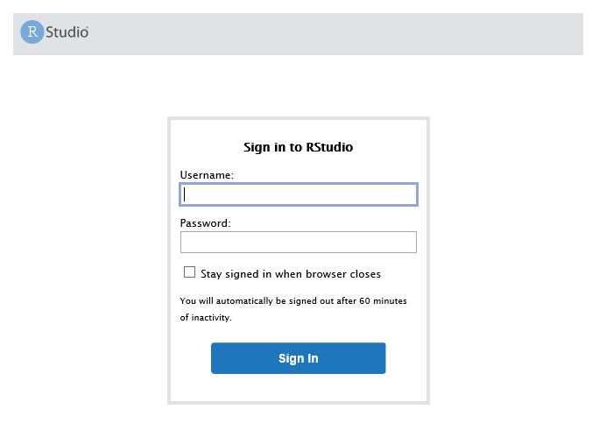

 | ３．４．Libxml2 のインストール

 |  | Libxml2 をインストールします（Achilles をインストールする際に必要となります）。
 |  |  | # sudo yum install libxml2-devel

 | ３．５．GitHUB からの資産ダウンロード

 |  | GitHUBから以下の資産をダウンロードします。
 |  | root特権ユーザでログインし、Broadseaの設定ファイルをGitHUBより取得します。
 |  |  | # git clone https://github.com/OHDSI/Broadsea.git

 |  | 取得したファイルは、作業ディレクトリへ移動します。
 |  | ※下記の例では、「/root/dockerwk」へ取得したファイルを移動しています。
 |  |  | # cp -r Broadsea /root/dockerwk

 |  | データベース管理ユーザでログインし、OMOP CDM（V5） のテーブル定義をGitHUBより取得します。
 |  |  | # sudo curl -L https://github.com/OHDSI/CommonDataModel/archive/refs/tags/v5.3.1.tar.gz -o /home/postgres/

 |  | 取得したファイルは、作業ディレクトリへ移動します。
 |  | ※下記の例では、作業ディレクトリ「/home/postgres」へ取得したファイルを移動しています。
 |  |  | # cp v5.3.1.tar.gz /home/postgres

 |  | コピーしたファイルを展開します。
 |  |  | # cd /home/postgres
 |  |  | # tar -zxvf v5.3.1.tar.gz

 |  | PostgreSQL用のテーブル定義は取得した資産の下記ディレクトリにあります。
 |  |  | CommonDataModel-5.3.1/PostgreSQL/
 |  |  |  | OMOP CDM postgresql ddl.txt
 |  |  |  | OMOP CDM postgresql pk indexes.txt
 |  |  |  | OMOP CDM postgresql constraints.txt
 |  | 上記の様にファイル名にスペースが含まれている状態のため、スペースを除去した形へリネームを行います。

 |  |  | # cd CommonDataModel-5.3.1/PostgreSQL/
 |  |  | # mv "OMOP CDM postgresql ddl.txt" OMOPCDMpostgresqlddl.txt
 |  |  | # mv "OMOP CDM postgresql pk indexes.txt" OMOPCDMpostgresqlpkindexes.txt
 |  |  | # mv "OMOP CDM postgresql constraints.txt" OMOPCDMpostgresqlconstraints.txt

手順書（環境構築）
５．Broadseaの構築
 | Broadseaコンテナの動作設定を行います。

 | ５．１．Broadseaイメージの取得

 |  | root特権ユーザでログインし、BroadseaのDockerイメージをDockerHubより取得します。
 |  | Dockerが起動している状態で実行します。
 |  |  | # docker pull ohdsi/broadsea-webtools:latest
 |  |  | # docker pull ohdsi/broadsea-methodslibrary:latest

 | ５．２．設定ファイルの編集

 |  | ３．３．で取得した設定ファイルを編集します。
 |  | Broadsea/postgresqlディレクトリにあるファイル、docker-compose.ymlをBroadseaディレクトリにコピーします。
 |  | ※３．３の例と同様に、取得したファイルを「/root/dockerwk」へ移動した前提として記載しています。
 |  |  | # cd /root/dockerwk/Broadsea/postgresql
 |  |  | # cp docker-compose.yml ../

 |  | コピーした docker-compose.yml を開き、内容を編集します。
 |  |  | # cd /root/dockerwk/Broadsea
 |  |  | # vi docker-compose.yml

 |  | 編集内容は下記の通りです。
 |  |  | version: '2'

 |  |  | services:

 |  |  | broadsea-methods-library:
 |  |  | image: ohdsi/broadsea-methodslibrary
 |  |  | ports:
 |  |  | - "8787:8787"
 |  |  | - "6311:6311"
 |  |  | environment:
 |  |  | - PASSWORD=mypass

 |  |  | broadsea-webtools:
 |  |  | image: ohdsi/broadsea-webtools
 |  |  | ports:
 |  |  | - "8080:8080"
 |  |  | volumes:
 |  |  | - .:/tmp/drivers/:ro
 |  |  | - ./config-local.js:/usr/local/tomcat/webapps/atlas/js/config-local.js:ro
 |  |  | environment:
 |  |  | - WEBAPI_URL=http://[ホストのIPアドレス]:8080 |  | →①
 |  |  | - env=webapi-postgresql
 |  |  | - datasource_driverClassName=org.postgresql.Driver
 |  |  | - datasource_url=jdbc:postgresql://[ホストのIPアドレス]:5432/[データベース名] |  |  |  | →②
 |  |  | - datasource.cdm.schema=[CDM用のスキーマ名] |  | →③
 |  |  | - datasource.ohdsi.schema=[WebAPI用のスキーマ名] |  | →④
 |  |  | - datasource_username=[データベース接続ユーザ名] |  | →⑤
 |  |  | - datasource_password=[データベース接続パスワード] |  | →⑥
 |  |  | - spring.jpa.properties.hibernate.default_schema=[WebAPI用のスキーマ名]
 |  |  | - spring.jpa.properties.hibernate.dialect=org.hibernate.dialect.PostgreSQLDialect
 |  |  | - spring.batch.repository.tableprefix=ohdsi.BATCH_
 |  |  | - flyway_datasource_driverClassName=org.postgresql.Driver
 |  |  | - flyway_datasource_url=jdbc:postgresql://[ホストのIPアドレス]:5432/[データベース名] |  |  |  |  | →②
 |  |  | - flyway_schemas=[WebAPI用のスキーマ名] |  |  | →④
 |  |  | - flyway.placeholders.ohdsiSchema=[WebAPI用のスキーマ名] |  |  | →④
 |  |  | - flyway_datasource_username=[データベース接続ユーザ名] |  |  | →⑤
 |  |  | - flyway_datasource_password=[データベース接続パスワード] |  |  | →⑥
 |  |  | - flyway.locations=classpath:db/migration/postgresql

 |  |  | ①[ホストのIPアドレス]：Dockerが動作しているホストのIPアドレスを指定します。
 |  |  | ②[データベース名]：CDMを作成したデータベース名を指定します。
 |  |  | ③[CDM用のスキーマ名]：４．１．で作成したCDM用のスキーマ名を指定します。
 |  |  | ④[WebAPI用のスキーマ名]：４．１．で作成したWebAPI用のスキーマ名を指定します。
 |  |  | ⑤[データベース接続ユーザ名]：データベースへ接続するためのユーザ名を指定します。
 |  |  | ⑥[データベース接続パスワード]：データベースへ接続するユーザのパスワードを指定します。

 |  | 続いて、Broadseaディレクトリにあるファイル、config-local.jsを編集します。
 |  |  | # cd /root/dockerwk/Broadsea
 |  |  | # vi config-local.js

 |  |  | define([], function () {
 |  |  | var configLocal = {};

 |  |  | // clearing local storage otherwise source cache will obscure the override settings
 |  |  | localStorage.clear();

 |  |  | var getUrl = window.location;
 |  |  | var baseUrl = getUrl.protocol + "//" + getUrl.host;

 |  |  | // WebAPI
 |  |  | configLocal.api = {
 |  |  | name: 'OHDSI',
 |  |  | // url: baseUrl + '/WebAPI/'
 |  |  | url: 'http://[ホストのIPアドレス]:8080/WebAPI/' |  |  | →①
 |  |  | };

 |  |  | configLocal.cohortComparisonResultsEnabled = false;
 |  |  | configLocal.userAuthenticationEnabled = false;
 |  |  | configLocal.plpResultsEnabled = false;

 |  |  | return configLocal;
 |  |  | });

 |  |  | ①[ホストのIPアドレス]：Dockerが動作しているホストのIPアドレスを指定します。

 | ５．３．Achilles / CohortMethod のインストール

 |  | ブラウザから http://[サーバIPアドレス]:8787 へアクセスし、R Studio を起動します。
 |  | ログイン画面が表示されたら R Studio のユーザ名・パスワードを入力し、ログインします。

 |  | ログイン後、画面左下のコンソールより下記コマンドを入力し、 Achillesをインストールします。

 |  |  | > install.packages("remotes")
 |  |  | > remotes::install_github("ohdsi/Achilles")

 |  | 同様に、R Studio から下記コマンドを入力し、 CohortMethod パッケージをインストールします。
 |  |  | > remotes::install_github("OHDSI/CohortMethod")

 |  | ※尚、CohortMethodインストール時に以下PKGも同時にインストールされます。
 |  |  | DatabaseConnector (>= 4.0.0)
 |  |  | Cyclops (>= 3.0.0)
 |  |  | FeatureExtraction (>= 3.0.0)
 |  |  | Andromeda (>= 0.3.0)

 |  | 続いて、DB接続ドライバ（JDBC)をインストールします。
 |  | インストール先を環境変数「DATABASECONNECTOR_JAR_FOLDER」に設定して実行します。
 |  | ※ディレクトリは任意となります。この例では「/home/rstudio/jdbcDrivers」としています。
 |  |  | > Sys.setenv("DATABASECONNECTOR_JAR_FOLDER" = "/home/rstudio/jdbcDrivers")
 |  |  | > downloadJdbcDrivers("postgresql")
 |  |  | ※DBがPostgreSQL以外の場合は対応するドライバをインストールしてください。

 |  | 下記でCohortMethodパッケージが正しくインストールされているか確認します。
 |  |  | > connectionDetails <- createConnectionDetails(dbms="postgresql",
 |  |  |  | server="localhost/postgres", |  | →①
 |  |  |  | user = "postgres", |  | →②
 |  |  |  | password = "｛PostgreSQLインストール時に設定したパスワード｝")
 |  |  | > checkCmInstallation(connectionDetails)

 |  |  | ①serverには"｛ホスト名（またはホストのIPアドレス）｝/｛DB名｝"を記載します。
 |  |  | ※host名はHADES環境とDBを同一端末で構築した場合は"localhost"と記載します。
 |  |  | ※DB名にはpostgresインストール時にデフォルトで作成される"postgres"を記載します。
 |  |  | ②Userには上記デフォルトで作成されるDBのユーザ名"postgres"を記載します。

 |  | 上記を実行し、下記が表示されていればインストール成功です。

 |  | ※createConnectionDetails関数を呼び出せない場合は、
 |  | 下記コマンドでdatabaseConncection関数を呼び出してから再度、実行してください。
 |  |  | > library(databaseConncection)

 | ５．４．初回起動と起動後の追加設定

 |  | 設定ファイルの編集、及びインストールが完了したら、下記コマンドを実行し、コンテナを起動します。
 |  | コマンドは、編集したdocker-compose.yml、config-local.jsがあるディレクトリで実行します。

 |  |  | # cd /root/dockerwk/Broadsea
 |  |  | # docker-compose up -d
 |  |  | Starting broadseamaster_broadsea-methods-library_1 ...
 |  |  | Starting broadseamaster_broadsea-methods-library_1
 |  |  | Starting broadseamaster_broadsea-webtools_1 ...
 |  |  | Starting broadseamaster_broadsea-webtools_1 ... Done

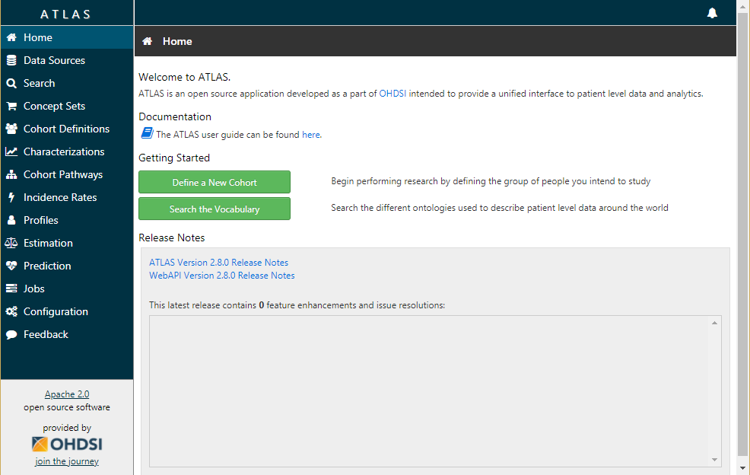
 |  | コンテナ起動後、ブラウザから http://[ホストのIPアドレス]:8080/atlas/ へアクセスします。

 |  | ATLASの画面が表示されたら、一度画面を閉じます。
 |  | 画面を閉じたらroot特権ユーザでログインし、コンテナを停止します。
 |  | 「docker ps -a」でコンテナの状態を表示、コンテナIDを確認し、対象のコンテナを「docker stop コンテナID」
 |  | で停止します。
 |  |  | # docker ps -a
 |  |  | CONTAINER_ID IMAGE COMMAND ・・・
 |  |  | 84ed9b76a32a ohdsi/broadsea-webtools "/usr/bin/supervisord" ・・・
 |  |  | # docker stop 84ed9b76a32a

 |  | データベース管理ユーザでログインし、psqlを起動します。
 |  |  | # psql

 |  | カレントスキーマを WebAPI用スキーマ（この例では ohdsi） へ変更します。
 |  |  | postgres=# set search_path to "ohdsi";

 |  | 変更後のカレントスキーマ確認します。
 |  |  | postgres=# select current_schema();
 |  |  | current_schema
 |  |  | ----------------
 |  |  | ohdsi
 |  |  | (1 行)

 |  | カレントスキーマ確認後にテーブル一覧を表示すると、初回起動時にいくつかのテーブルが作成されている事が分かります。
 |  | 作成されたテーブルの中に sourceとsource_daimon がある事を確認します。
 |  |  | postgres=# \dt
 |  |  | リレーションの一覧
 |  |  | スキーマ | 名前 | 型 | 所有者
 |  |  | ----------+-------------------------------+----------+----------
 |  |  | ohdsi | analysis_generation_info | テーブル | postgres
 |  |  | ohdsi | batch_job_execution | テーブル | postgres
 |  |  | ohdsi | batch_job_execution_context | テーブル | postgres
 |  |  | ：
 |  |  | ohdsi | source | テーブル | postgres
 |  |  | ohdsi | source_daimon | テーブル | postgres
 |  |  | ohdsi | user_import_job | テーブル | postgres
 |  |  | ohdsi | user_import_job_weekdays | テーブル | postgres

 |  | 次のSQLを実行し、WebAPIの設定情報を登録します。
 |  |  | postgres=# INSERT INTO ohdsi.source
 |  |  | (source_id, source_name, source_key, source_connection, source_dialect)
 |  |  | VALUES (1, 'OHDSI CDM V5 Database', 'OHDSI-CDMV5',
 |  |  | 'jdbc:postgresql://[ﾎｽﾄのIPｱﾄﾞﾚｽ]:5432/[ﾃﾞｰﾀﾍﾞｰｽ名]?user=[ﾕｰｻﾞ名]&password=[ﾊﾟｽﾜｰﾄﾞ]',
 |  |  | 'postgresql');

 |  |  | ※CDM ドメインの設定
 |  |  | postgres=# INSERT INTO ohdsi.source_daimon
 |  |  | (source_daimon_id, source_id, daimon_type, table_qualifier, priority)
 |  |  | VALUES (1, 1, 0, '[CDMスキーマ名]', 2);

 |  |  | ※VOCABULARY ドメインの設定
 |  |  | postgres=# INSERT INTO ohdsi.source_daimon
 |  |  | (source_daimon_id, source_id, daimon_type, table_qualifier, priority)
 |  |  | VALUES (2, 1, 1, '[CDMスキーマ名]', 2);

 |  |  | ※RESULTS ドメインの設定
 |  |  | postgres=# INSERT INTO ohdsi.source_daimon
 |  |  | (source_daimon_id, source_id, daimon_type, table_qualifier, priority)
 |  |  | VALUES (3, 1, 2, '[WebAPIスキーマ名]', 2);

 |  |  | ※EVIDENCE ドメインの設定
 |  |  | postgres=# INSERT INTO ohdsi.source_daimon
 |  |  | ( source_daimon_id, source_id, daimon_type, table_qualifier, priority)
 |  |  | VALUES (4, 1, 3, '[WebAPIスキーマ名]', 2);

 |  | SQL実行後、root特権ユーザにて、コンテナの再起動を行います。
 |  |  | # cd /root/dockerwk/Broadsea
 |  |  | # docker-compose up -d
 |  |  | Starting broadseamaster_broadsea-methods-library_1 ...
 |  |  | Starting broadseamaster_broadsea-methods-library_1
 |  |  | Starting broadseamaster_broadsea-webtools_1 ...
 |  |  | Starting broadseamaster_broadsea-webtools_1 ... Done

 | ５．５．Achillesの実行

 |  | ブラウザから http://[サーバIPアドレス]:8787 へアクセスし、R Studio を起動し、ログインします。
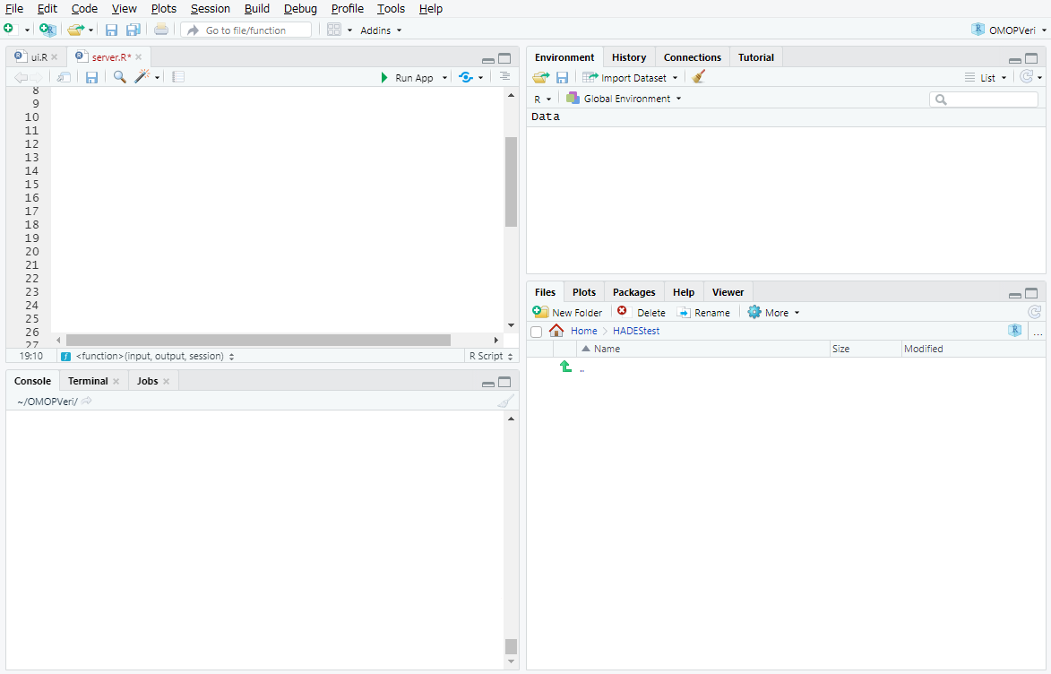

 |  | ログイン後、画面左下のConsole部分に下記のコマンドを入力し、Achilles を起動します。
 |  |  | > library(Achilles)
 |  |  | > Sys.setenv("DATABASECONNECTOR_JAR_FOLDER"="/home/rstudio/jdbcDrivers")
 |  |  | > connectionDetails <- createConnectionDetails(
 |  |  | dbms="postgresql",
 |  |  | server="[サーバIPアドレス]/[データベース名]", |  |  | →①
 |  |  | user="[データベース接続ユーザ名]", |  |  | →②
 |  |  | password="[データベース接続パスワード]", |  |  | →③
 |  |  | port="5432")
 |  |  | > achilles(connectionDetails,
 |  |  | cdmDatabaseSchema = "[CDMのスキーマ]", |  |  | →④
 |  |  | resultsDatabaseSchema="[WebAPIのスキーマ]", |  |  | →⑤
 |  |  | vocabDatabaseSchema = "[CDMのスキーマ]", |  |  | →⑥
 |  |  | numThreads = 1,
 |  |  | sourceName = "[テーブル設定内容]", |  |  | →⑦
 |  |  | cdmVersion = "5.3.1",
 |  |  | runHeel = FALSE,
 |  |  | runCostAnalysis = FALSE)

 |  | ①[ホストのIPアドレス]：Dockerが動作しているホストのIPアドレスを指定します。
 |  | [データベース名]：CDMを作成したデータベース名を指定します。
 |  | ②[データベース接続ユーザ名]：データベースへ接続するためのユーザ名を指定します。
 |  | ③[データベース接続パスワード]：データベースへ接続するユーザのパスワードを指定します。
 |  | ④[CDM用のスキーマ名]：５．４．でCDMドメインに指定した内容を設定します。
 |  | ⑤[WebAPI用のスキーマ名]：５．４．でRESULTドメインに指定した内容を設定します。
 |  | ⑥[CDM用のスキーマ名]：５．４．でVOCABULARYドメインに指定した内容を設定します。
 |  | ⑦[テーブル設定内容]：５．４．でsouceテーブルに登録した「source_name」の内容を設定します。

 |  | 以上で環境構築の手順は完了となります。

